G-14.1
G-14.1. Gráfico de la evolución del número de espectadores de películas españolas y extranjeras. |  | Índice

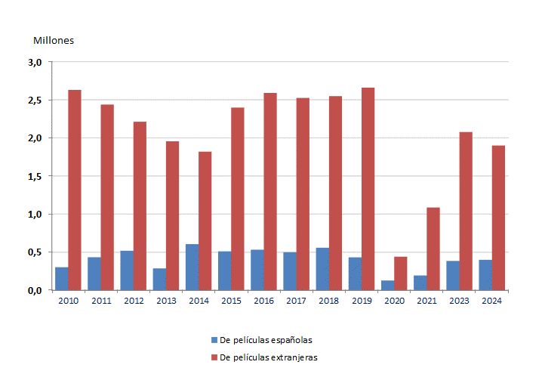

 | Si no se especifica lo contrario, los datos sobre películas se refieren siempre a largometrajes.
 | No están disponibles estos datos para 2022.

 | Fuente: Instituto de la Cinematografía y de las Artes Audiovisuales. Estadística de Cinematografía: Producción, Exhibición, Distribución y Fomento

